記載例
2026年 中国・重慶における北陸三県フェア 参加申込書・商品説明書 |  |  |  |  |  |  |  |  |  |  |  |  |  |  |  | 福井県株式会社
会社名 |  |  |  |  |  |  |  |  | 担当者名 |  |  |  |  | 役職
福井県株式会社 |  |  |  |  |  |  |  |  | 福井 太郎 |  |  |  |  | 営業部長
メールアドレス |  |  |  |  |  | 電話番号 |  |  |  |  | ホームページアドレス
xxx@xxxxxx |  |  |  |  |  | +81-776-99-9999 |  |  |  |  | https://www.xxxxxxxxxxxx
コメント（会社ＰＲ、特徴）
xxxxxxxxxxxxxxxxxxxx xxxxxxxxxxxxxxxxxxxx xxxxxxxxxxxxxxxxxxxx

産地視察への対応可否
選考の一環として、9/7(月)～11(金)の期間で、バイヤーによる産地視察を検討しています。
ご対応の可否をご回答ください。

訪問先住所 |  |  |  |  |  |  | 福井県○○市△△町××－××

日程 |  |  |  |  |  |  | 対応の可否（プルダウンからお選びください）
2026-09-07 |  | 月 | ＡＭ（０９時～１２時） |  |  |  | ○（対応可）
 |  |  | ＰＭ（１３時～１７時） |  |  |  | ×（対応不可）
2026-09-08 |  | 火 | ＡＭ（０９時～１２時） |  |  |  | ×（対応不可）
 |  |  | ＰＭ（１３時～１７時） |  |  |  | ×（対応不可）
2026-09-09 |  | 水 | ＡＭ（０９時～１２時） |  |  |  | ○（対応可）
 |  |  | ＰＭ（１３時～１７時） |  |  |  | ○（対応可）
2026-09-10 |  | 木 | ＡＭ（０９時～１２時） |  |  |  | ○（対応可）
 |  |  | ＰＭ（１３時～１７時） |  |  |  | ○（対応可）
2026-09-11 |  | 金 | ＡＭ（０９時～１２時） |  |  |  | ○（対応可）
 |  |  | ＰＭ（１３時～１７時） |  |  |  | ○（対応可）

※ご対応が難しい場合でもお申込みいただけます。その場合、書類のみで選考を行います。

※対応可とご回答いただいた場合でも、バイヤーとの日程調整の結果、ご希望に添えない場合も
ございます。予めご承知おきください。

※原則として、申請者様の事業所への訪問を想定していますが、お申込み多数の場合には、
県が用意する会場にお越しいただいての面談形式とさせていただく場合がございます。

商品① 概要 | 商品名称／商品名
 | ○○人形
 | 品種／品目 |  |  |  | 生産地 |  |  | 素材（陶器、顔料など） |  |  |  |  | 台座（有無、素材(木製など)）
 | ○○人形 |  |  |  | 福井県福井市 |  |  | 陶器、顔料 |  |  |  |  | 有り、木製

 | 箱、証書（製作者の証明書など）の有無、その情報 |  |  |  |  |  |  |  |  | 日本国内の店頭小売価格、卸売価格の情報
 | 箱 （有無・素材） |  |  | 有り、木製 |  |  |  |  |  | 小売価格 （税抜） |  | ¥30,000 |  |  | 円
 | 証書（有無） |  |  | 有り |  |  |  |  |  | 卸売価格 （税抜） |  | ¥15,000 |  |  | 円
 | 商品サイズ 幅 |  |  |  |  |  | 商品サイズ 奥行 |  |  |  |  | 商品サイズ 高さ
 | 50ｍｍ |  |  |  |  |  | 80ｍｍ |  |  |  |  | 60ｍｍ
 | コメント（商品ＰＲ、特徴、産地（製造主のプロフィール）などについて、詳細にご記入ください）
 | xxxxxxxxxxxxxxxxxxxx xxxxxxxxxxxxxxxxxxxx xxxxxxxxxxxxxxxxxxxx

商品① 写真 | 写真（商品、サイズ、箱、証書など）
 | 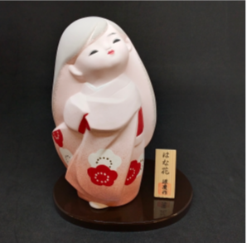 必須 商品写真 正面 |  |  |  |  |  | 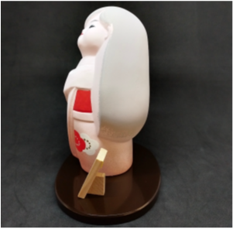 必須 商品写真 側面 |  |  |  |  | 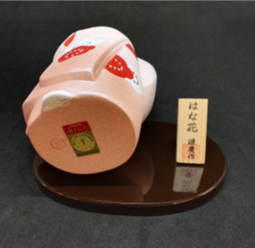 必須 商品写真 裏面

商品① 写真 （サイズ、箱、証書など） | 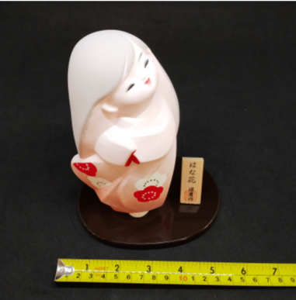 必須 サイズ 幅 ものさしを添える |  |  |  |  |  | 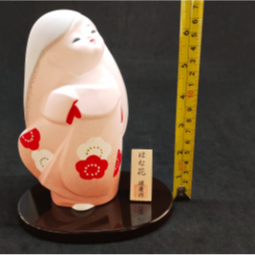 必須 サイズ 高さ ものさしを添える |  |  |  |  | 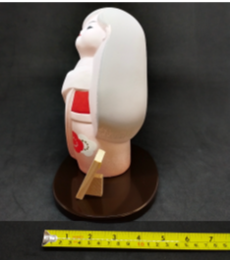 必須 サイズ 奥行 ものさしを添える

 | 箱の写真１ |  |  |  |  |  | 箱の写真２ |  |  |  |  | 箱の写真３

 | 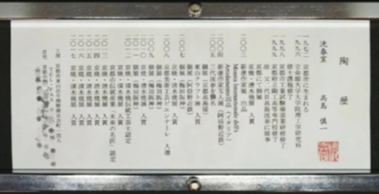 証明書の写真１ |  |  |  |  |  | 証明書の写真２ |  |  |  |  | 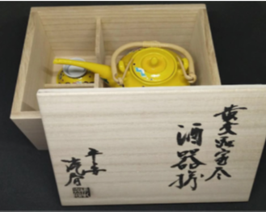 証明書の写真３

 | その他参考（あれば） |  |  |  |  |  | その他参考（あれば） |  |  |  |  | その他参考（あれば）

※証明書がない場合は、商品の説明書等でも構いません。
※商品が２点以上ある場合は以下にご入力ください
商品② 概要 | 商品名称／商品名
 | xxxxx
 | 品種／品目 |  |  |  | 生産地 |  |  | 素材（陶器、顔料など） |  |  |  |  | 台座（有無、素材(木製など)）
 | xxxxx |  |  |  | xxxxx |  |  | xxxxx |  |  |  |  | xxxxx

 | 箱、証書（製作者の証明書など）の有無、その情報 |  |  |  |  |  |  |  |  | 日本国内の店頭小売価格、卸売価格の情報
 | 箱 （有無・素材） |  |  | xxxxx |  |  |  |  |  | 小売価格 （税抜） |  | xxxxx |  |  | 円
 | 証書（有無） |  |  | xxxxx |  |  |  |  |  | 卸売価格 （税抜） |  | xxxxx |  |  | 円
 | 商品サイズ 幅 |  |  |  |  |  | 商品サイズ 奥行 |  |  |  |  | 商品サイズ 高さ
 | xxxxx ｍｍ |  |  |  |  |  | xxxxx ｍｍ |  |  |  |  | xxxxx ｍｍ
 | コメント（商品ＰＲ、特徴、産地（製造主のプロフィール）などについて、詳細にご記入ください）
 | xxxxxxxxxxxxxxxxxxxx xxxxxxxxxxxxxxxxxxxx xxxxxxxxxxxxxxxxxxxx

商品② 写真 | 写真（商品、サイズ、箱、証書など）
 | 必須 商品写真 正面 |  |  |  |  |  | 必須 商品写真 側面 |  |  |  |  | 必須 商品写真 裏面

 | 必須 サイズ 幅 ものさしを添える |  |  |  |  |  | 必須 サイズ 高さ ものさしを添える |  |  |  |  | 必須 サイズ 奥行 ものさしを添える

商品② 写真 （箱、証書） | 箱の写真１ |  |  |  |  |  | 箱の写真２ |  |  |  |  | 箱の写真３

 | 証明書の写真１ |  |  |  |  |  | 証明書の写真２ |  |  |  |  | 証明書の写真３

 | その他参考（あれば） |  |  |  |  |  | その他参考（あれば） |  |  |  |  | その他参考（あれば）

商品③ 概要 | 商品名称／商品名
 | xxxxx
 | 品種／品目 |  |  |  | 生産地 |  |  | 素材（陶器、顔料など） |  |  |  |  | 台座（有無、素材(木製など)）
 | xxxxx |  |  |  | xxxxx |  |  | xxxxx |  |  |  |  | xxxxx

 | 箱、証書（製作者の証明書など）の有無、その情報 |  |  |  |  |  |  |  |  | 日本国内の店頭小売価格、卸売価格の情報
 | 箱 （有無・素材） |  |  | xxxxx |  |  |  |  |  | 小売価格 （税抜） |  | xxxxx |  |  | 円
 | 証書（有無） |  |  | xxxxx |  |  |  |  |  | 卸売価格 （税抜） |  | xxxxx |  |  | 円
 | 商品サイズ 幅 |  |  |  |  |  | 商品サイズ 奥行 |  |  |  |  | 商品サイズ 高さ
 | xxxxx ｍｍ |  |  |  |  |  | xxxxx ｍｍ |  |  |  |  | xxxxx ｍｍ
 | コメント（商品ＰＲ、特徴、産地（製造主のプロフィール）などについて、詳細にご記入ください）
 | xxxxxxxxxxxxxxxxxxxx xxxxxxxxxxxxxxxxxxxx xxxxxxxxxxxxxxxxxxxx

商品③ 写真 | 写真（商品、サイズ、箱、証書など）
 | 必須 商品写真 正面 |  |  |  |  |  | 必須 商品写真 側面 |  |  |  |  | 必須 商品写真 裏面

 | 必須 サイズ 幅 ものさしを添える |  |  |  |  |  | 必須 サイズ 高さ ものさしを添える |  |  |  |  | 必須 サイズ 奥行 ものさしを添える

商品③ 写真 （サイズ、箱、証書） | 箱の写真１ |  |  |  |  |  | 箱の写真２ |  |  |  |  | 箱の写真３

 | 証明書の写真１ |  |  |  |  |  | 証明書の写真２ |  |  |  |  | 証明書の写真３

 | その他参考（あれば） |  |  |  |  |  | その他参考（あれば） |  |  |  |  | その他参考（あれば）

※商品が３点以上ある場合は様式を追加してご入力ください

